Sheet1
編集可能なファイルはLosicjsと編集履歴ファイルのみです
右クリックから編集を行って下さい
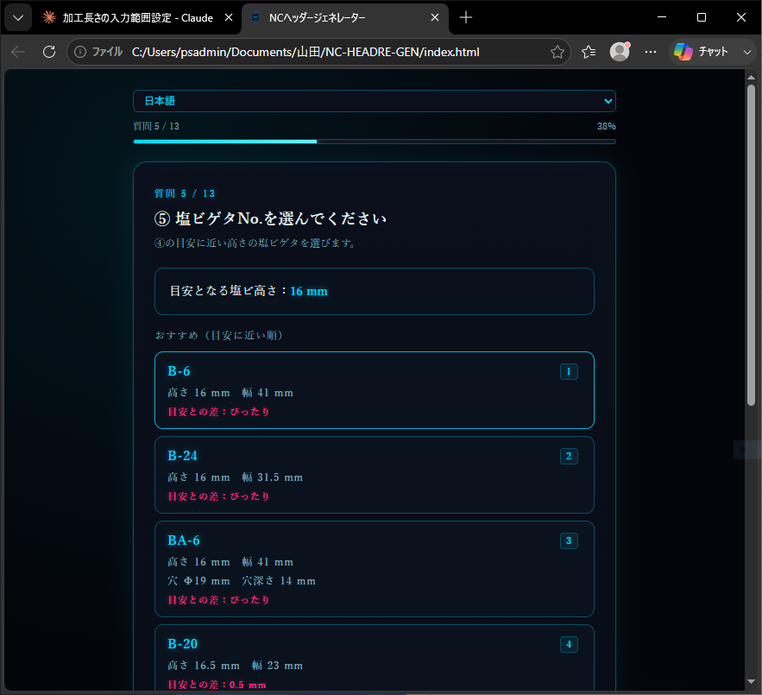

穴空き塩ビの穴と深さ表示するようにしました
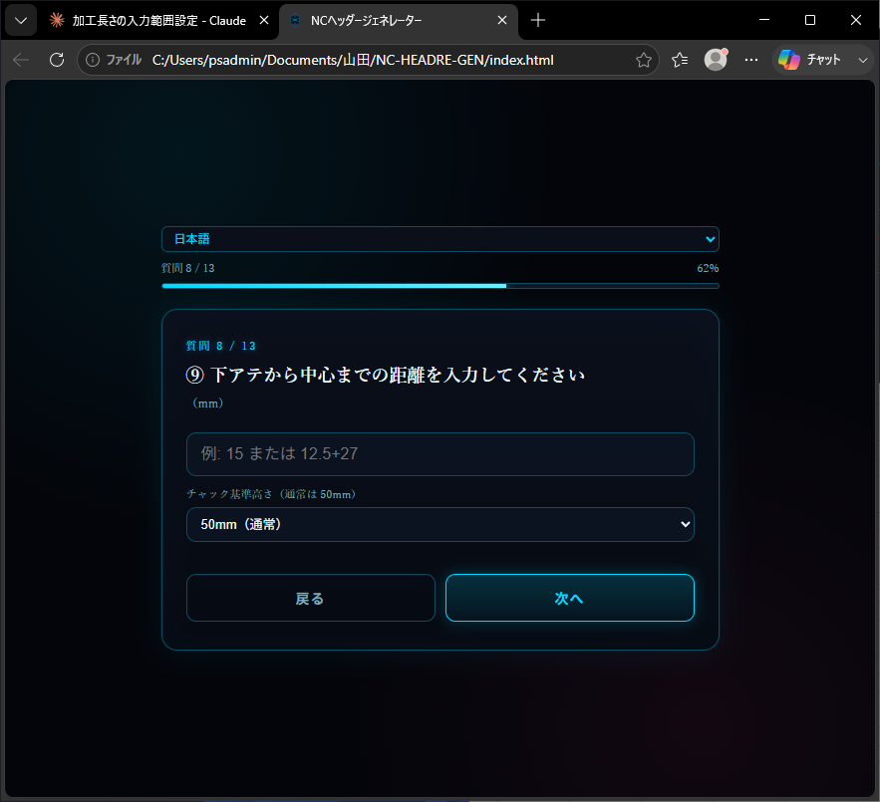

四則演算が使えるようになりＴ型三工程目の計算に電卓が不要となりました
テンキーのあるパソコンで作成すると生成がはかどります
例43/2→21.5が自動入力されてアテ長さ28.5が算出される

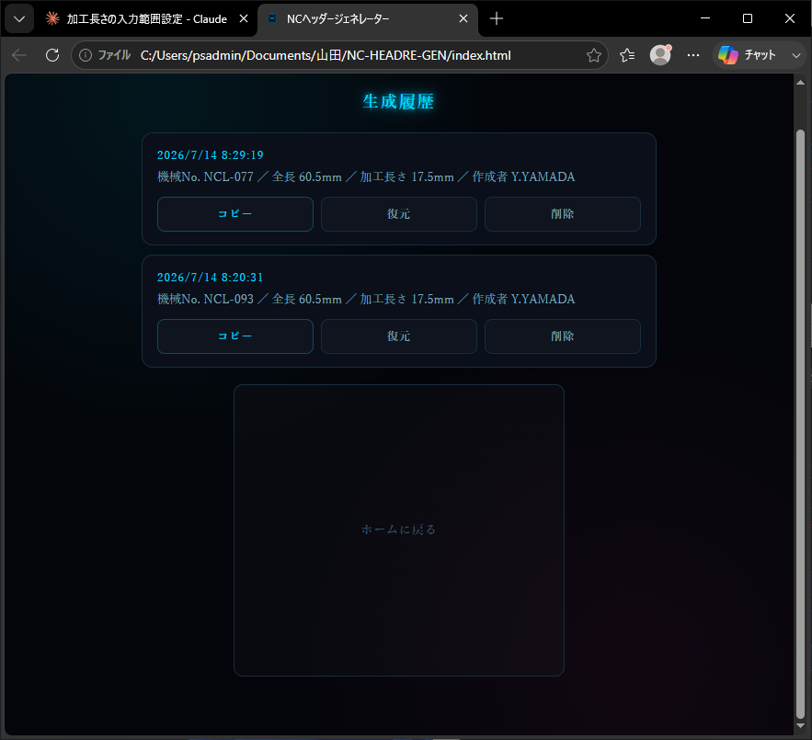

 | 生成履歴機能を実装しました

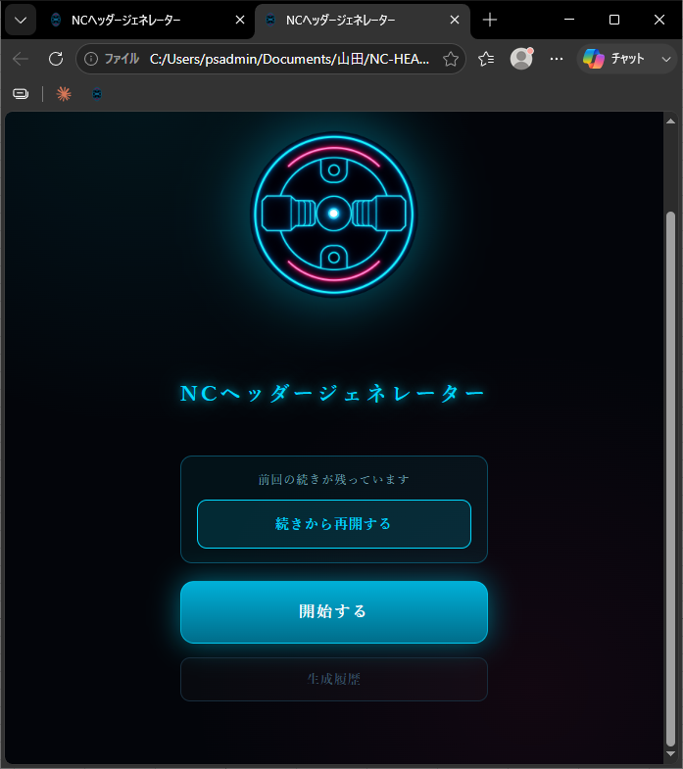

 | 前回の続きから行う機能を実装しました
 | 消去されずにウィンドウを消すと自動的にキャッシュされます

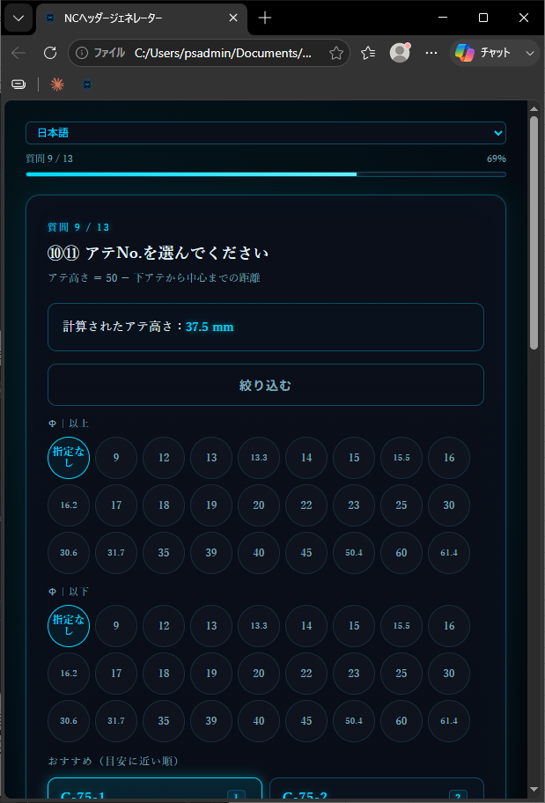
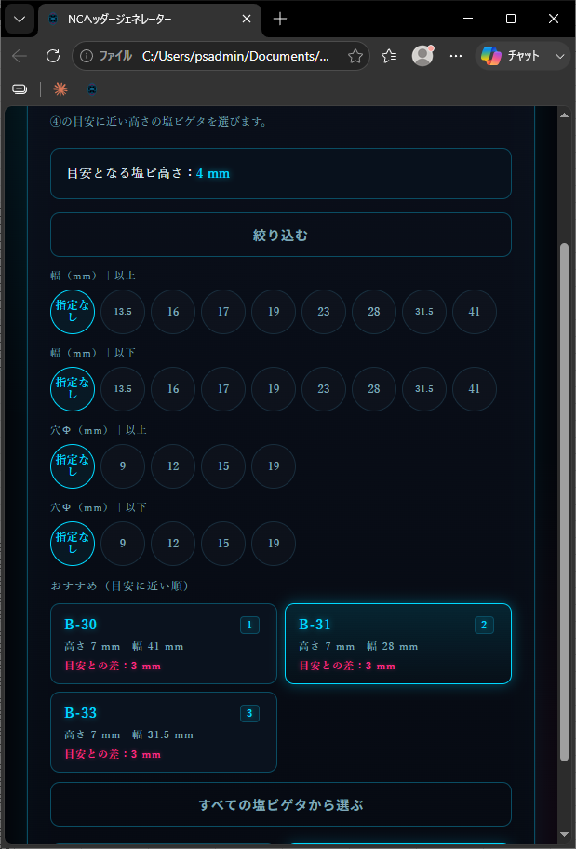

アテと塩ビの絞り込み機能の追加
製品幅より大きい塩ビやアテを選んでしまうミスがなくなります

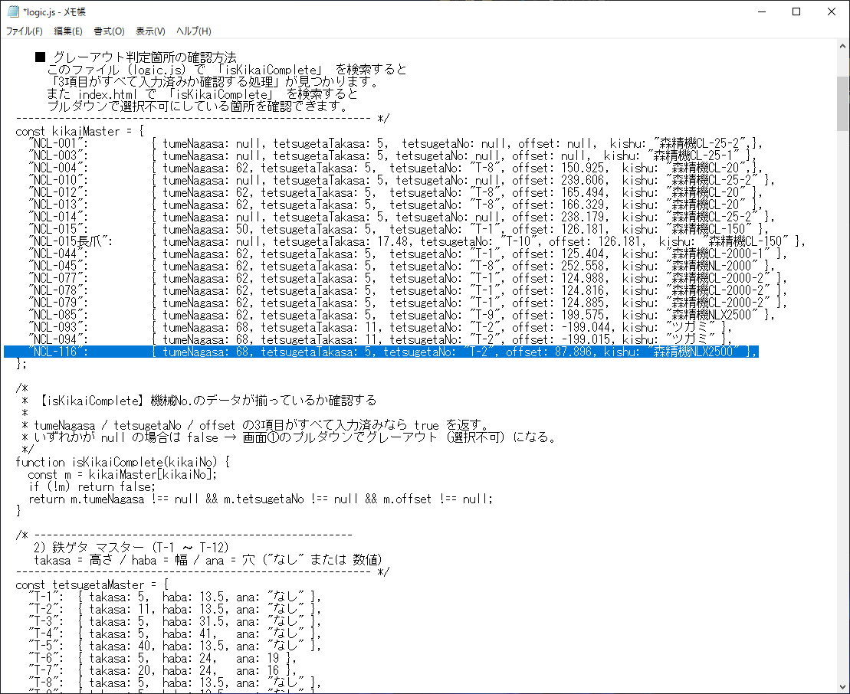

ncl-116 違う数値になった
7/17加工

NCL-116の爪長さ 鉄ゲタ高さ 爪No オフセット 設備名称が必要です
一旦動作するようにオフセット入力しましたが、間違った値が出力される可能性があるので
オフセットが正しく出力されて加工が正常に行えるか？
を確認後保存するようにしてください

